教程
明日方舟护肝小能手ArknightsAutoTest使用教程
1、安装Airtest
http://airtest.netease.com/

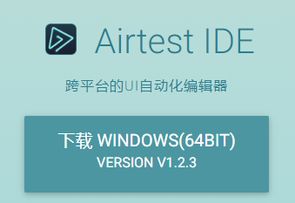

下载会获得一个压缩包，直接解压

找到下面的程序启动

2、配置地址

 | 右键用编辑打开，修改里面的地址为你当前AirtestIDE的安装地址

3、运行
把安卓手机用usb线连接到电脑后，设置为传输文件（非仅充电） |  |  | 如果无法连上手机，见特殊情况的连接设备教程
确保已经打开了手机中的”开发者选项”，并且打开”开发者选项”内的”允许USB调试”

双击
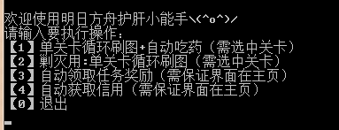
 |  | 见到这个界面时，恭喜你已经能使用该小助手啦！！（如果见不到的朋友请联系制作者）

 |  | （）内为注意事项

注意：
需选中关卡，意思是：要选择关卡且出现开始行动图标
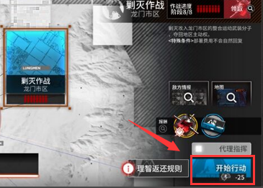

使用自动领取任务奖励时，界面需保留在主界面，且要求任务图标有红点

特殊情况
1、连接设备
把安卓手机用usb线连接到电脑后，点击刷新ADB | 连不上查看右边教程→ | http://airtest.netease.com/docs/docs_AirtestIDE-zh_CN/2_device_connection/1_android_phone_connection.html#androidusb
确保已经打开了手机中的”开发者选项”，并且打开”开发者选项”内的”允许USB调试”
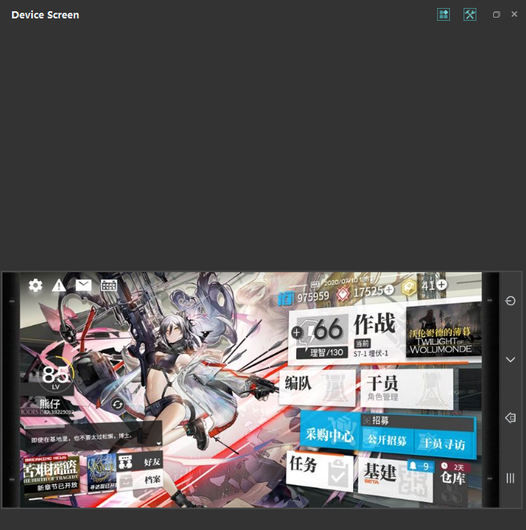
 |  |  | 出现设备后点击连接
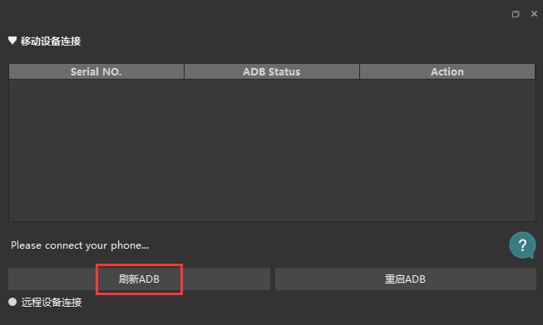
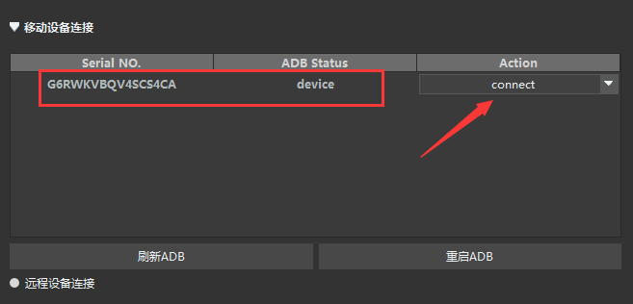

2、使用Airtest
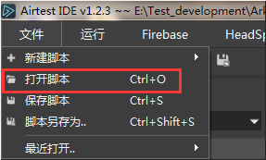

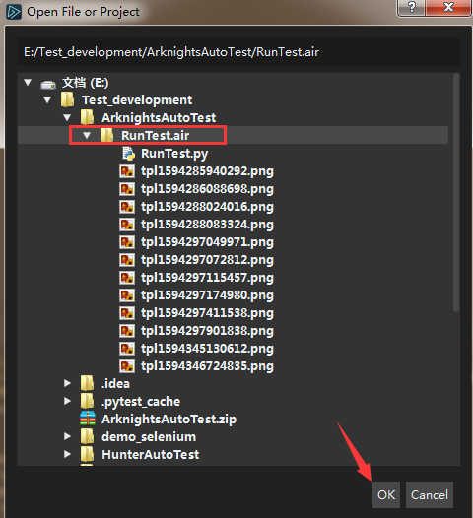

打开代码后拉到最下面编辑

把对应代码指令的#号去掉后，点击开始即可

